상품제안서
오스템 칫솔 세라믹거치대 | 상품코드: F31980

 |  |  |  |  |  |  | 02-412-0044 | www.easy1.co.kr
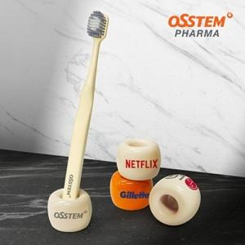

【상세/제작정보】 | 구성품 : 본품 1P 인쇄아이즈 : 20 x 10 mm

【인쇄/포장옵션】 | 풀칼라 / 포장지포장

【공급단가】 | 수량 | 100~ | 300~ | 500~ | 1,000~ | 3,000~
*VAT별도 | 단가 | 3,600원 | 3,540원 | 3,450원 | 3,390원 | 3,300원

【상품 URL】 | https://dev.easy1.co.kr:443/src/goods_detail.php?gdno=31980

